컨셉안
<전통酒>우리 나라 술을 알리기 위한 오프라인 매장 오픈을위한 정보 제공과 웹사이트 구현
20221124-멘토링피드백내용
리뷰를 통해 미리 전통주 설명 준비
크롤링 목적 -> 술 소개
알고리즘
LDA : 토픽 모델, 언어 생성모델 -> 수집된 리뷰 바탕으로 술에 해당하는 해쉬태그/문장 생성
벡터화 된 단어들 - 술 밀접도 -> 관련도 높은 순으로 해쉬태그 달기
사람마다 느끼는 바들을 표준화
통계적
일관성,
사람마다 다른 평점을 표준화
(리뷰에서 전반적인 톤에 대한 벡터 비교 -> 같은 단어라도 다른 비중을 주도록 설계)
(아이디 식별 가능하면 다른 댓글들도 확인)
표현의 정도 -> 상대성 반영
배송비, 직접 따라 마셔야하는 것들 고려
필요퀘스트 표시

1.전통주를 한잔씩 파는 오프라인 매장개설의 컨셉
2.전통주 소개 웹페이지 구성
①막걸리, 증류주, 청주,특색주(=이화주)의 마켓포지셔닝맵 분석
②전통주에 맞는 안주 추천..?
②정기구독 서비스(다음 프로젝트에서 구현)

고객분석

목적
전통주 시장조사
으
전통주 시장조사
고객 디자인
고객 디자인

젊은 2030세대의 코로나이후전통주에 대한 관심이 급중
↓
'나만의 취향'을 중요시하는 MZ세대가최근 주종 스펙트럼을 전통주로 넓히면서
빠르게 전통주 시장이 성장
​↓
일반적인 주류와는 달리 전통주는 온라인 구매가 가능하고
당일 배송 및 정기구독 서비스도 활성화 되어 있음.
​↓
오프라인매장으로 한잔씩 팔면서 다양한 전통주를 경험하고,
사이트를 통해서 각지역의 전통주 업체에게도 마케팅의 기회와
정기구독 온라인서비스를 제공을 고려함
퀘스트-타겟키워드 조사
->주목할점:
1. 2030세대의 관심사가 점점 증가 하고 있는지
2. 2018~2022년 검색량 및 잔차 확인(전통주)
(우 방향 증가세에 있는지, 갑자기 튀어오르는 시점은왜?)
3. 유튜브 2018~2022년 전통주검색양 확인
(매해 증가세에 있는가?
전통주 관련으로 어떤 동영상이올라오는가?)
4. 정말 유튜브로 사람들이 검색을 많이 하는가
※시계열 분석시 튀어오르는 구간에 대한 분석에
대해서 여러명이서 근거를 찾아 보는게 좋을거같음
퀘스트-뉴스기사 찾기
->주목할점:
1. 2030세대의 관심도가 올라가고 있다
2. 요즘 전통주의 트렌드,특이점
3. 전통주키워드의 힌트가 될 기사
4. 전통주 구독 서비스에 대해 얼마나 이용하는지
전통주(막걸리, 증류주, 청주,특색주(=이화주))의 술 에대한
리뷰가 많은 순으로 가려 크롤링을 실시
사람들의 스마트 오더 주류 판매 경험이 없다는 분석에 대해서
저희는 전통주 오프라인 컨셉제안과 전통주 온라인 사이트를
제안하겠다.

퀘스트-타겟액션분석
->주목할점:리뷰 키워드가 어떻게나올지,?
맛-긍정,부정표현단어
배송관련단어
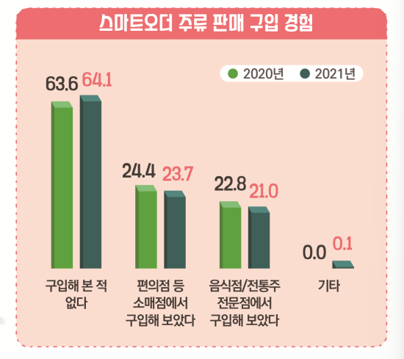

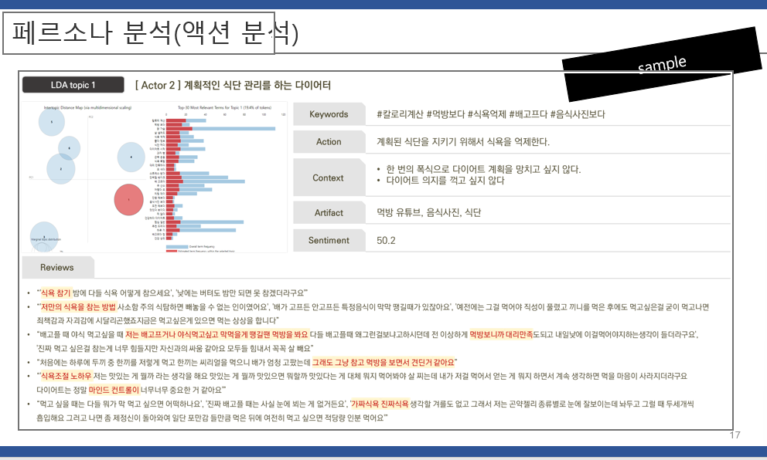

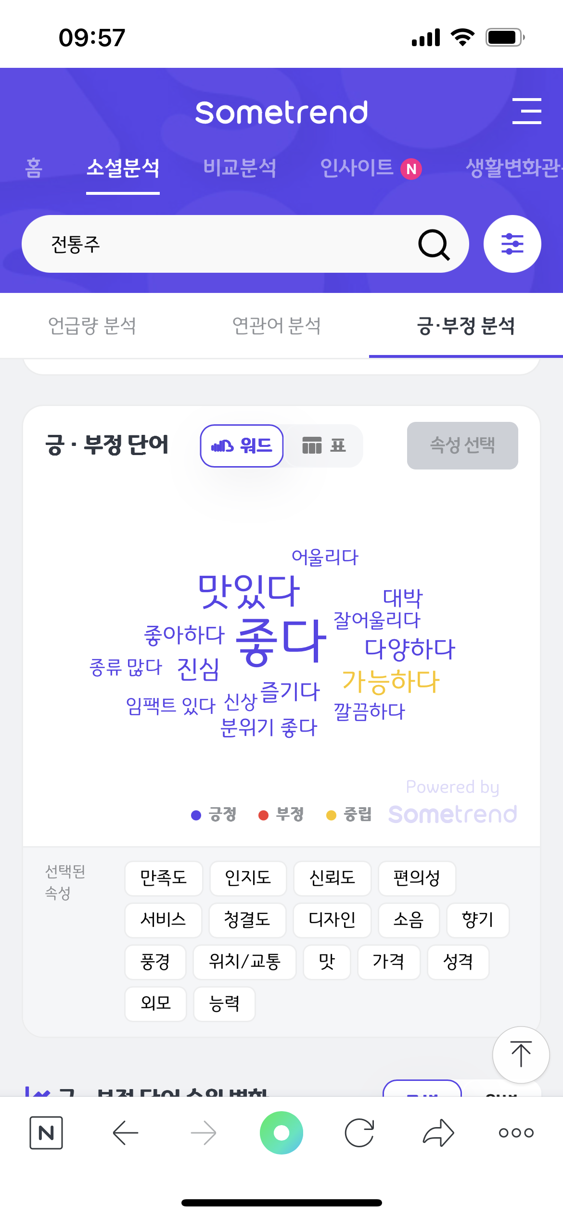
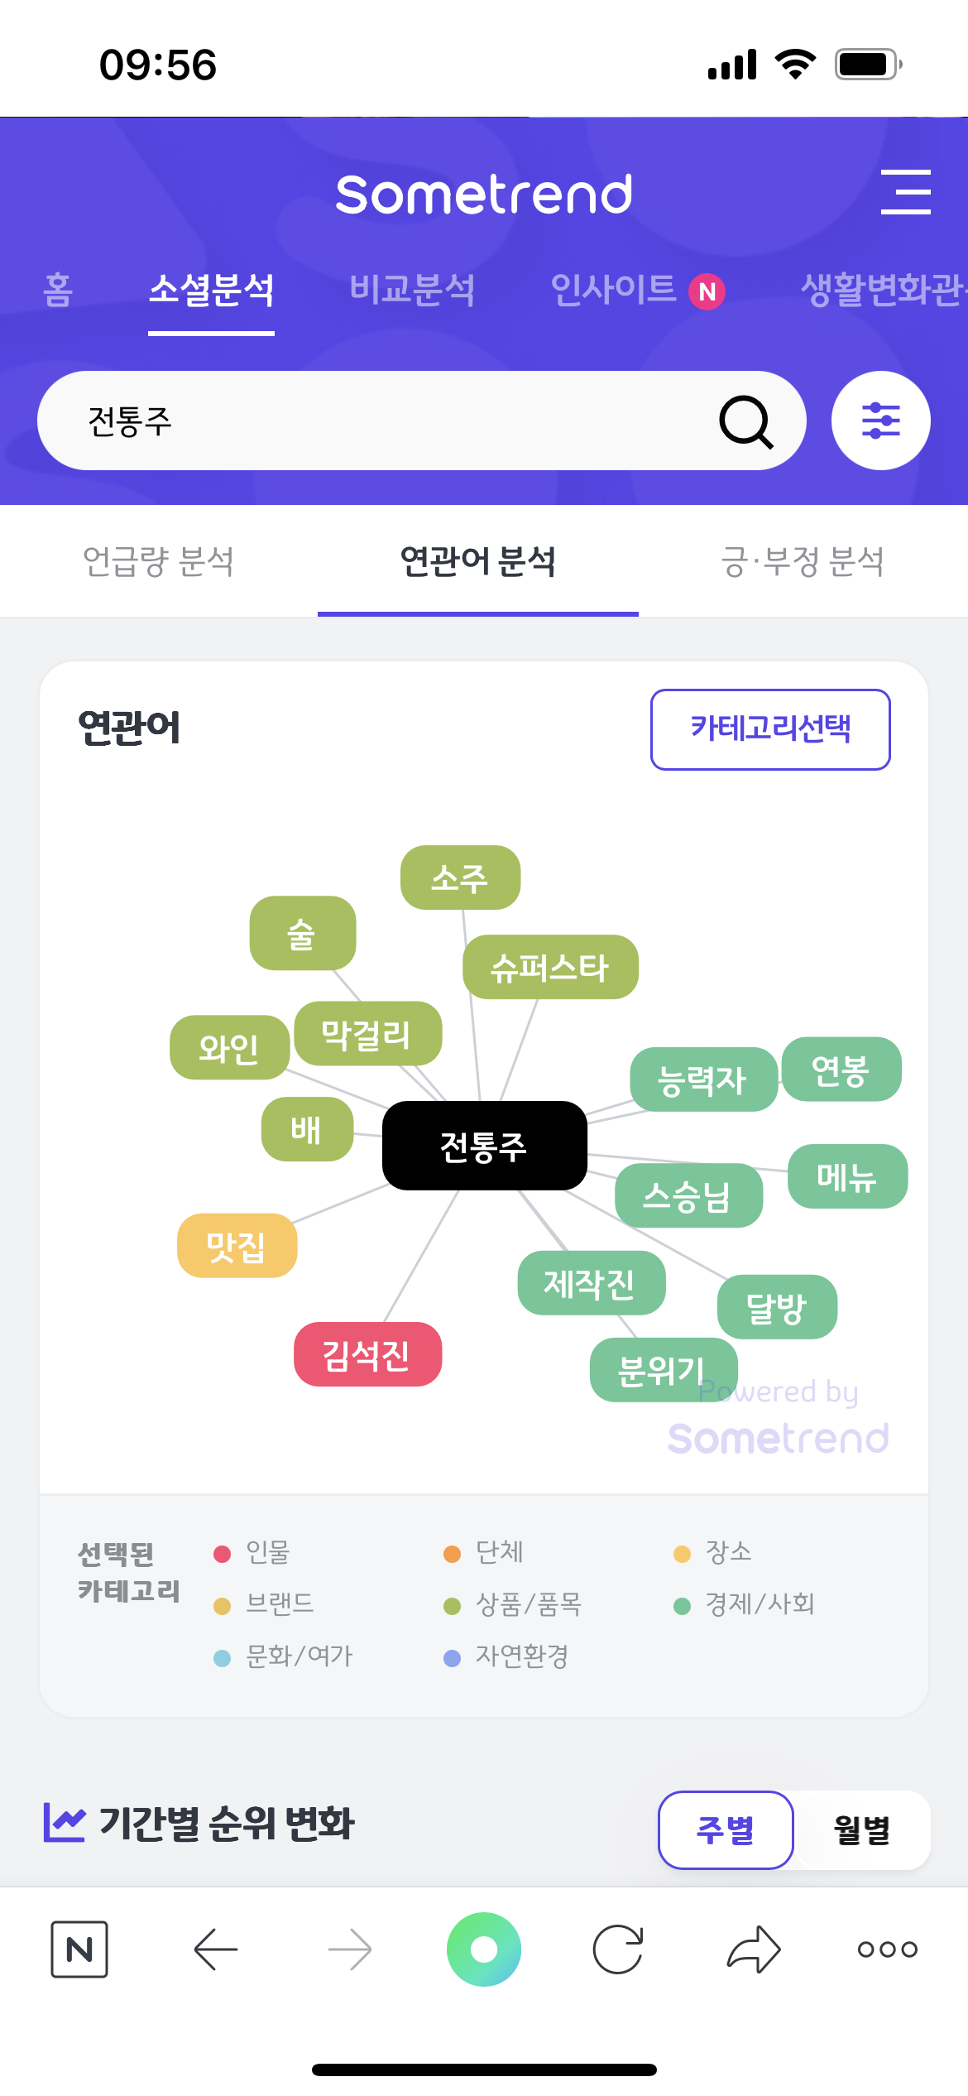

오프라인 매장 컨셉안
오프라인 매장 컨셉안

퀘스트-비슷한 사례의 매장 벤치마크(국내)
->주목할점:
1. 어떤 시스템으로 구현화 되어있는가?
2. 잔당 가격안을 대략적 제시가 필요
(보틀가격보다 싸고다양하게 마실수 있다는걸
어필하기 위해!)
3. 각 전통주들의 유통기한 확인...(배송관련 위해)
4. 한 잔 제공한 후 술을 어떻게 처리할건지..
※재고처리에 대해서 따로 설명 말고 질문이 나오면
온라인 시스템 을 이용해서 안남게 한다고 설명
오프라인 매장에서의 직접 마셔보는 고객경험과
온라인에서도 전통주를 소개하고 판매를 해보겠다

서비스안

요런 추천 시스템을 만들어 보는건 어떨까?

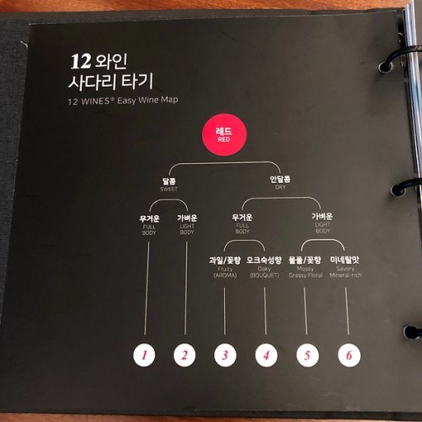

온라인 서비스안
#각 전통주의 간략 설명과 마켓 포지셔닝맵 구현
온라인 서비스안
#전통주에 맞는 안주 추천

퀘스트-전통주 맵 만들기
->주목할점:
1. 기존 와인은 어떻게 맵핑을 나눴는지 조사
(맛으로? 가격으로? 지역으로?)
2. 크롤링 데이터 키워드로 긍 부정 단어 나눠보기

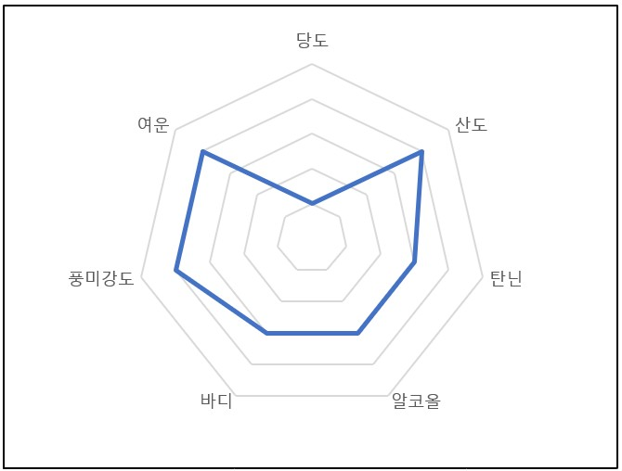
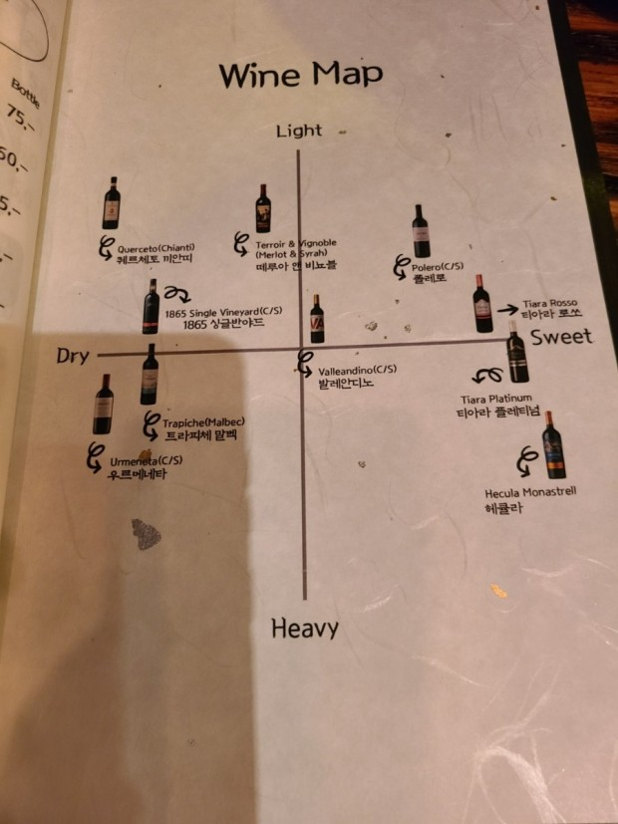

국산와인
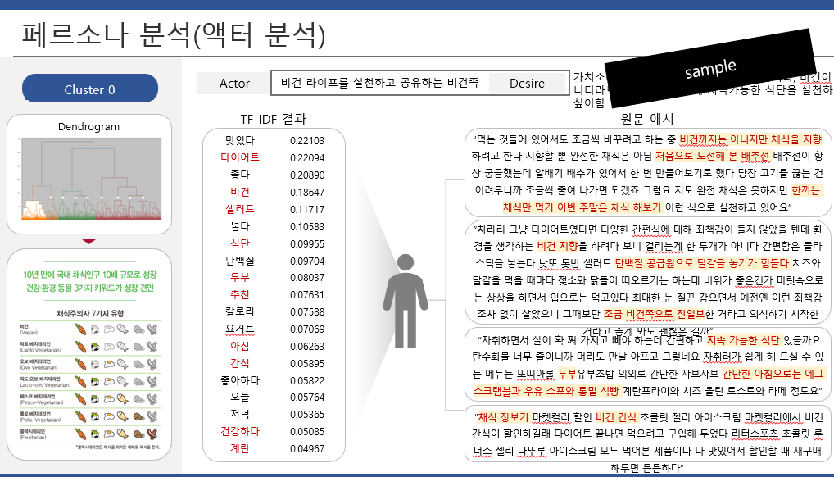

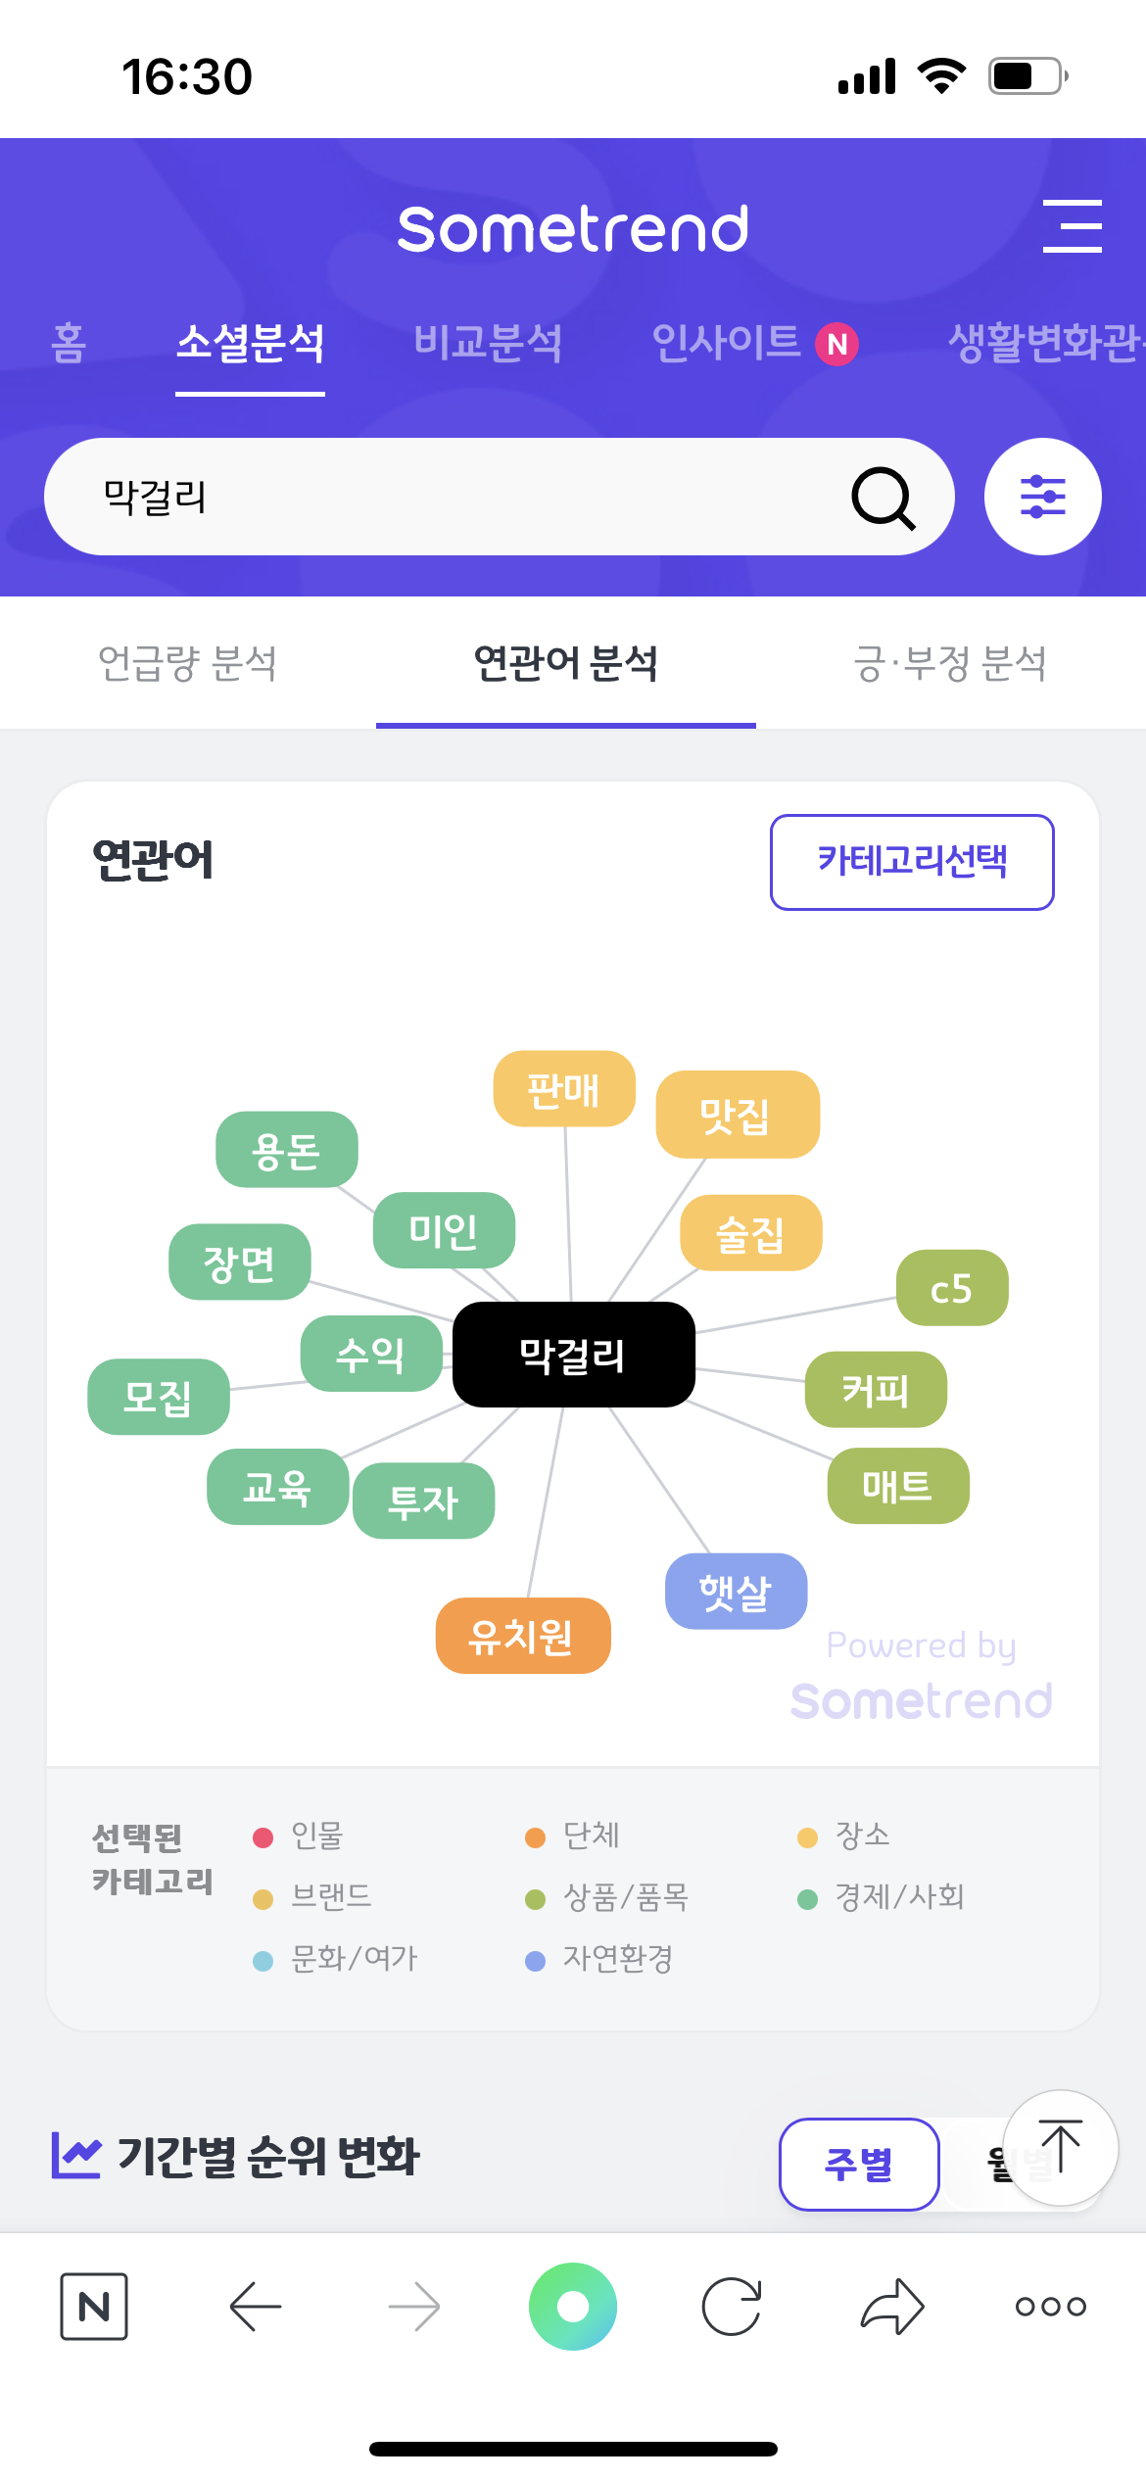
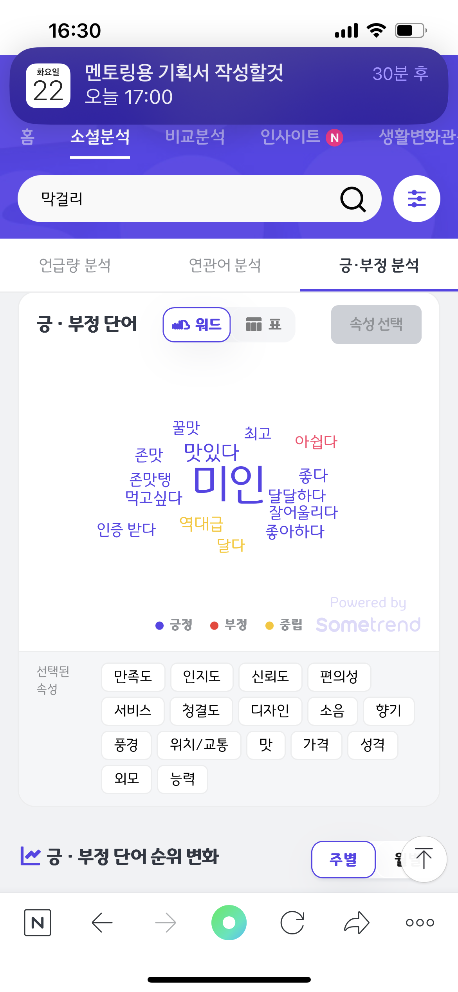
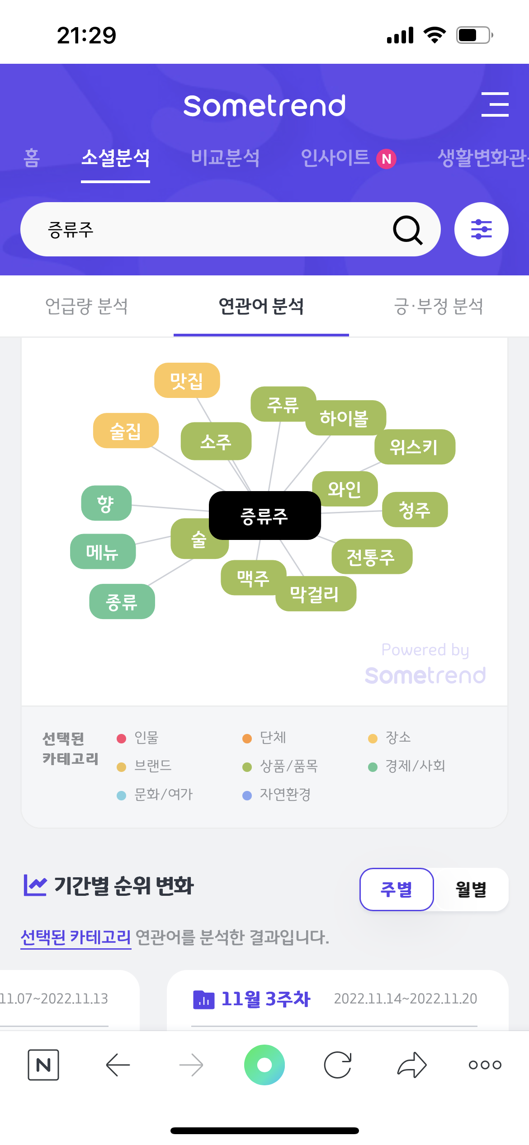
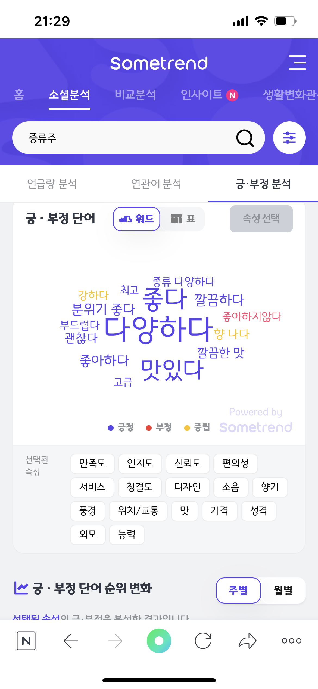

증류주

막걸리

